申請書作成ガイド（入力項目の説明）
＜入力項目の説明＞

手入力項目
自動（リンクまたは自動計算）
プルダウン（リスト）から選択

チェックボックスに☑を入れる

例1：第１号 交付申請書
例2：別記第３号様式（第5条関係）
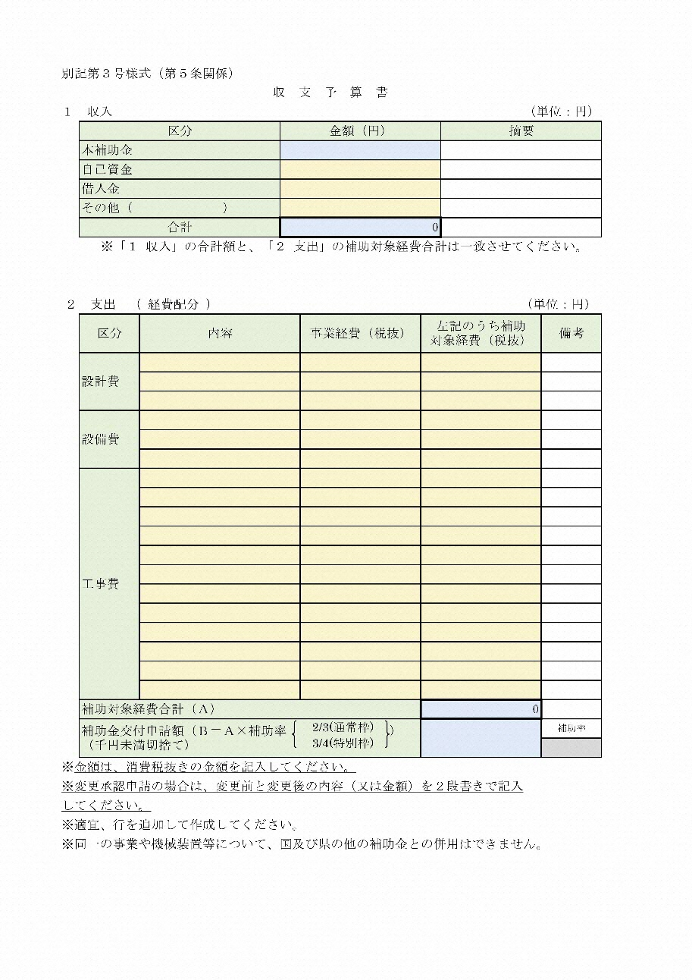
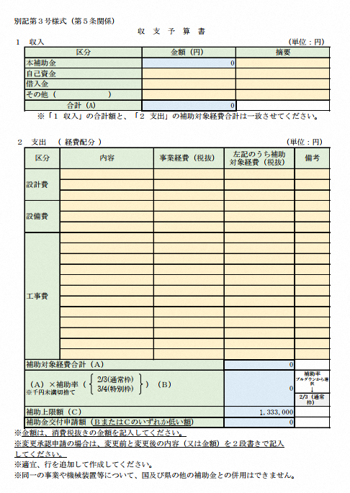
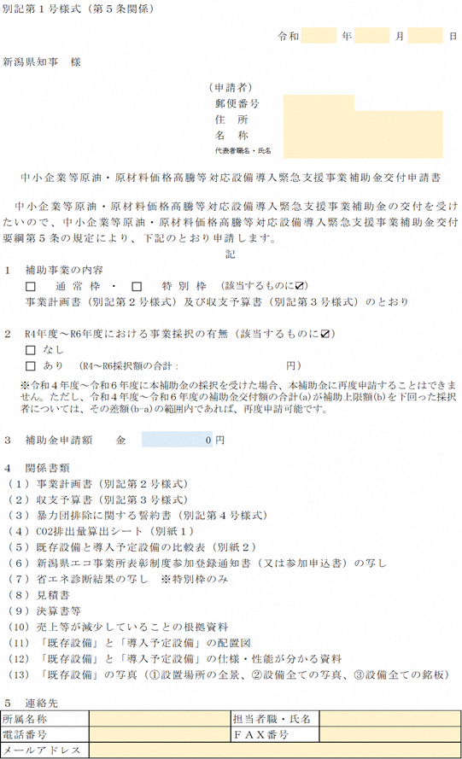

チェック表
補助対象要件及び申請書類チェック表

添付済み欄のすべてを
プルダウンから選択してください。
提出する書類は「添付済み」の欄に"○"、提出しない書類は"―"を選択すること
No. | 書類の名称 |  |  |  | ファイル形式 | 添付済み
1 | 補助対象要件及び申請書類チェック表 |  |  |  | Excel
2 | 補助金交付申請書（別記第１号様式）
3 | 事業計画書（別記第２号様式）
4 | 収支予算書（別記第３号様式）
5 | 暴力団等の排除に関する誓約書（別記第４号様式）
6 | 事前着手届（別記第５号様式）※補助金の交付決定前に事業を実施しようとする場合のみ提出
7 | 「別紙1 CO2排出量算出シート 交付申請用」
8 | 「別紙2 既存設備と導入予定設備の比較表 交付申請用」
9 | 新潟県エコ事業所表彰制度参加登録通知書の写し、又は参加申込書の写し ※エコ事業所表彰制度の概要・参加申込先は以下のサイトをご確認ください https://www.pref.niigata.lg.jp/sec/kankyoseisaku/1356763348335.html |  |  |  | PDF
10 | 法人にあってはパートナーシップ構築宣言の宣言文 ※パートナーシップ構築宣言登録先は以下のサイトをご確認ください https://www.biz-partnership.jp/index.html |  |  |  | PDF
11 | 見積書等（１件当たり税込100万円を超える取引は、２社以上の見積書が必要） ※導入設備ごとに見積書が分かれていても、同じ事業者からの見積は１件とみなしますので、該当する場合は２社以上から見積をとってより安価な発注先を選ぶとともに、これら複数の見積書を提出してください。 ※２社以上から見積書をとる際は、競争原理が働く事業者を選定し、適正な取引となるようにしてください。 ※宛名、発行元、発行日、見積金額、設備の型式、積算項目・金額が明示されている見積書を提出してください。 ※設備撤去費、廃棄処分経費（処分費・フロン回収費）は区別して記載してください。 ※設備の定価（メーカー希望小売価格）を記載してください。 |  |  |  | PDF
12 | 決算書等 | (1)法人の場合 | 直近１期分の決算報告書のうち、以下のもの ①貸借対照表、②損益計算書 ※法人及び事業年度の記載がある表紙 |  | PDF
 |  | (2)個人の場合 | 直近の確定申告書のうち、以下のもの ①第一表、②第二表 ③収支内訳書の１～２面、又は所得税青色申告決算書の１～４面
13 | 売上等が減少していることの根拠資料 ※法人の場合、設備を設置する事業所のみではなく、法人全体の数値で比較してください。 ※法人税事業概況説明書の控、所得税青色申告決算書の控、売上台帳、月次残高試算表の写し等、対象月の月間売上高がわかり、○年○月と明確な記載があるもの |  |  |  | PDF
14 | 「既存設備」と「導入予定設備」の配置図 |  |  |  | PDF
15 | 「既存設備」と「導入予定設備」の仕様・性能（消費エネルギー量、出力・能力）が分かるもの ※仕様書のうち、対象設備の仕様・性能が記載されたページのみ提出 |  |  |  | PDF
16 | 「既存設備」の写真 ※設備写真台帳を作成して提出 ①設置場所の全景、②設備全ての写真、③設備全ての銘板 ※高効率空調の切り替えと同時に断熱窓への更新や屋根・天井等の遮熱・断熱対策工事を行う場合、改修する場所を含む全景写真と更新・改修する部分の写真を提出すること |  |  |  | PDF

※該当する全ての書類を提出すること
■連絡担当窓口
事業者名 |  |  |  | 担当者職・氏名
電話番号 |  |  |  | ＦＡＸ番号
メールアドレス

第1号_交付申請書
別記第１号様式（第５条関係）

 |  |  |  |  |  |  |  | 令和 |  | 年 | 月 | 日

新潟県知事 様

住所： 個人事業主の場合、確定申告書記載の住所を記入してください。
 |  |  |  |  | （申請者）
 |  |  |  |  |  | 郵便番号
 |  |  |  |  |  | 住 所 |  |  |  |  |  |  | 個人事業主の場合、確定申告書記載の住所を記入してください。
 |  |  |  |  |  | 名 称
代表者職名・氏名： 個人事業主の場合、役職名は不要です。
 |  |  |  |  |  | 代表者職名・氏名 |  |  |  |  |  |  | 個人事業主の場合、役職名は不要です。

 | 中小企業等原油・原材料価格高騰等対応設備導入緊急支援事業補助金交付申請書

・通常枠・特別枠の両方にチェックが入っていなければエラー色（黄色）
・通常枠・特別枠の両方にチェックが入っていたらエラー色（黄色）
中小企業等原油・原材料価格高騰等対応設備導入緊急支援事業補助金の交付を受け
たいので、中小企業等原油・原材料価格高騰等対応設備導入緊急支援事業補助金交付
要綱第５条の規定により、下記のとおり申請します。
記
１ 補助事業の内容 |  |  |  |  |  |  |  |  |  |  |  |  |  | FALSE | 通常枠
・なし・ありの両方にチェックが入っていなければエラー色（黄色）
・なし・ありの両方にチェックが入っていたらエラー色（黄色）
事業計画書（別記第２号様式）及び収支予算書（別記第３号様式）のとおり

２ R4年度～R7年度における事業採択の有無（該当するものに☑） |  |  |  |  |  |  |  |  |  |  |  |  |  | FALSE
 |  | なし |  |  |  |  |  |  |  |  |  |  |  | FALSE | なし
 |  | あり | （R4～R7採択額の合計： |  |  |  |  |  | 円） |  |  |  |  | FALSE | あり
 | ※令和４年度～令和７年度に本補助金の採択を受けた場合、本補助金に再度申請することはできません。ただし、令和４年度～令和７年度の補助金交付額の合計(a)が補助上限額(b)を下回った採択者については、その差額(b-a)の範囲内であれば、再度申請可能です。

補助金申請額： 直接金額を入力しないでください。
収支予算書を入力すると自動的に申請額が入ります。

３ 補助金申請額 金 |  |  |  | 0 |  | 円

４ 関係書類
（１）事業計画書（別記第２号様式）
（２）収支予算書（別記第３号様式）
（３）暴力団排除に関する誓約書（別記第４号様式）
（４）CO2排出量算出シート（別紙１）
（５）既存設備と導入予定設備の比較表（別紙２）
（６）新潟県エコ事業所表彰制度参加登録通知書（又は参加申込書）の写し
（７）パートナーシップ構築宣言の宣言文 ※法人の場合のみ
（８）見積書
（９）決算書等
（10）売上等が減少していることの根拠資料
（11）「既存設備」と「導入予定設備」の配置図
（12）「既存設備」と「導入予定設備」の仕様・性能が分かる資料
（13）「既存設備」の写真（①設置場所の全景、②設備全ての写真、③設備全ての銘板）

５ 連絡先
所属名称 |  |  |  |  |  |  | 担当者職・氏名
電話番号 |  |  |  |  |  |  | ＦＡＸ番号
メールアドレス

第2号_事業計画書
業種は１つのみチェックを
入れてください。
・業種にチェックが入っていなければエラー色（黄色）
・2つ以上の業種にチェックが入っていたらエラー色（黄色）
別記第２号様式（第５条関係）
事 業 計 画 書
１ 申請者概要
企業名(団体名・屋号) |  |  |  |  | 0
業種 (産業分類・大分類) |  |  |  |  |  | 製造業 |  |  | 卸売業 |  |  | 小売業 |  |  | 建設業 |  |  | 運輸業 |  | FALSE | FALSE | FALSE | FALSE | FALSE
 |  |  |  |  |  | 宿泊業 |  |  |  | 飲食サービス業 |  |  |  |  | 生活関連サービス業 |  |  |  |  | FALSE | FALSE | FALSE
 |  |  |  |  |  | その他サービス業 |  |  |  |  |  | 医療・福祉 |  |  |  | 農業、林業、漁業 |  |  |  | FALSE | FALSE | FALSE |  |  | TRUE
 |  |  |  |  |  | 情報通信業 |  |  |  |  | その他（ ） |  |  |  |  |  |  |  |  | FALSE | FALSE |  |  |  | 0
資本金・出資金 |  |  |  |  |  |  |  |  |  | 円
・登録済み・参加申込済みの両方にチェックが入っていなければエラー色（黄色）
・登録済み・参加申込済みの両方にチェックが入っていたらエラー色（黄色）
従業員数（会員・構成員数） |  |  |  |  |  |  |  |  |  | 人（社）
新潟県エコ事業所 |  |  |  |  |  |  | 登録済み |  |  |  |  | 参加申込済み |  |  | （該当するものに☑） |  |  |  |  | FALSE | FALSE
パートナーシップ構築宣言 |  |  |  |  |  |  | 登録済み |  |  |  |  | 参加申込済み |  |  | （該当するものに☑） |  |  |  |  | FALSE | FALSE
直近1年分のCO2排出量※ |  |  |  |  | 0 |  |  |  |  | (t-CO2／年)
※「別紙1 CO2排出量算出シート」により算定してください。

２ 売上等の減少状況
 | 2022年１月以降の任意の１か月の売上高、粗利益、付加価値額のいずれかが、2019年～2021年の同１か月と比較して５％（付加価値額の場合は10％）減少している状況を記入してください。
・売上高・粗利益・付加価値額どれかにチェックが入っていなければエラー色（黄色）
・2つ以上にチェックが入っていたらエラー色（黄色）

（１）比較する費目 |  |  |  |  |  |  |  |  |  |  |  |  |  |  |  |  |  |  |  |  |  |  |  |  | TRUE
売上高 粗利益 付加価値額 （該当する費目に☑） |  |  |  |  |  |  |  |  |  |  |  |  |  |  |  |  |  |  |  | FALSE | FALSE | FALSE |  |  | 0

2022年１月以降の任意の１か月の売上高、粗利益、付加価値額のいずれかが、
2019年又は2021年の同１か月と比較して５％（付加価値額の場合は10％）減少している状況を記入してください。
（２）減少率
①2022年１月以降の |  |  |  |  |  |  | ②2019年～2021年の |  |  |  |  |  |  |  |  | ③減少率
任意の１か月 |  |  |  |  |  |  | 同１か月 |  |  |  |  |  |  |  |  | (①-②)/②
 |  | 年 | 月 |  |  | 円 |  |  | 年 |  | 月 |  |  |  | 円 |  |  |  | ％
※既存設備が、どの導入予定設備に置き換わるかが明確となる内容とすること
※高効率空調の切替と同時に断熱窓への更新を行う場合、必ず断熱窓への更新に係る変更概要も記載してください
※高効率空調の切替と同時に屋根・天井等の遮熱・断熱対策工事を行う場合、必ず遮熱・断熱対策工事に係る概要も記載してください
例）▲▲工場に設置している空調設備を、高効率空調設備に更新する。
併せて、▲▲工場内の窓に内窓を設置する
３ 事業概要
設備変更概要 |  |  |  | （※「どこ」にある「何の設備」を更新する計画なのか、詳細がわかる ように記入してください）

・なし・ありの両方にチェックが入っていなければエラー色（黄色）
・なし・ありの両方にチェックが入っていたらエラー色（黄色）
 |  |  |  | 断熱窓への更新の有無※1
 |  |  |  |  | なし |  |  | あり |  | （該当するものに☑） |  |  |  |  |  |  |  |  |  | FALSE | FALSE
 |  |  |  | 屋根・天井等の遮熱・断熱対策工事の有無※1
 |  |  |  |  | なし |  |  | あり |  | （該当するものに☑） |  |  |  |  |  |  |  |  |  | FALSE | FALSE
 |  |  |  | ※１高効率空調への切り替えと同時に実施する場合のみ対象となります
補助対象事業を |  |  |  | 名称
実施する事業所 |  |  |  | 所在地
交付決定までに事業を開始する必要がある場合は、「事前着手届」を提出してください。
実施スケジュール （予定年月日を記載） |  |  |  | 契約・発注予定日 |  |  |  |  |  | 令和 |  |  | 年 |  |  | 月 |  | 日
 |  |  |  | 工事検査完了予定日 |  |  |  |  |  | 令和 |  |  | 年 |  |  | 月 |  | 日
 |  |  |  | 支払完了予定日※２ |  |  |  |  |  | 令和 |  | 9 | 年 | 1 |  | 月 | 12 | 日
※２ 令和９年１月12日までに支払いを完了する必要があります

第5号_事前着手届
別記第５号様式（第７条関係）
事前着手届の日付は、交付申請日以降の日付としてください。
 |  |  |  |  |  |  |  |  |  |  | 令和 | 年 | 月 | 日

新潟県知事 様

※名称・代表者名変更の場合は、リンクを外し直接記入すること。
 |  |  |  |  |  |  |  |  | （申請者）
 |  |  |  |  |  |  |  |  | 郵便番号
 |  |  |  |  |  |  |  |  | 住 所
 |  |  |  |  |  |  |  |  | 名 称
 |  |  |  |  |  |  |  |  | 代表者職名・氏名

 | 中小企業等原油・原材料価格高騰等対応設備導入緊急支援事業補助金事前着手届

 | 令和 | 0 | 年 | 0 | 月 | 0 | 日付けで申請しました標記の補助事業について、交付決定前に
着手したいので、中小企業等原油・原材料価格高騰等対応設備導入緊急支援事業補助金交
付要綱第７条ただし書の規定により、下記のとおり届け出ます。
なお、本件について交付決定がなされなかった場合又は交付決定を受けた補助金額
が交付申請額に達しない場合においても異議は申し立てません。

記
１ 事前着手の理由

事前着手を希望する理由について具体的に記載してください。

２ 着手予定年月日

 |  | 令和 |  |  | 年 |  |  | 月 | 日

３ 連絡先
 | 所属名称 |  |  |  |  |  |  |  |  | 担当者職・氏名
 | 電話番号 |  |  |  |  |  |  |  |  | ＦＡＸ番号
 | メールアドレス

別紙1CO2排出量算出シート（交付）
別紙1 CO2排出量算出シート ＜中小企業等原油・原材料価格高騰等対応設備導入緊急支援事業補助金 交付申請用＞

 | 事業者名 |  | 0
切替予定設備に関するCO2排出量だけではなく、
設備の導入を予定している事業所において
使用しているすべてのエネルギーについて
記載してください。

適宜、年月を修正してください。
 |  |  | 黄色のセルに入力してください
 |  |  | 入力不可（自動計算されるセル）
■ エネルギーの使用に伴うCO2排出量
エネルギーの 種類 | 単位 | ①１年間の使用量 （使用量 又は 使用見込量を記入） |  |  |  |  |  |  |  |  |  |  |  |  | ②CO2排出 原単位 注1 | CO2排出量 （t-CO2) ①×②

 |  | R7.4 | R7.5 | R7.6 | R7.7 | R7.8 | R7.9 | R7.10 | R7.11 | R7.12 | R8.1 | R8.2 | R8.3 | 合計
電力（東北電力(株)からの買電） | kWh |  |  |  |  |  |  |  |  |  |  |  |  | 0 | 0.421 | 0.00

電力（東北電力㈱以外） 購入先（ ） | kWh |  |  |  |  |  |  |  |  |  |  |  |  | 0 |  | 0.00

※車両で使用の場合は構内車両のみ記載してください。
ガソリン | L |  |  |  |  |  |  |  |  |  |  |  |  | 0 | 2.32 | 0.00

灯油 | L |  |  |  |  |  |  |  |  |  |  |  |  | 0 | 2.49 | 0.00

軽油 | L |  |  |  |  |  |  |  |  |  |  |  |  | 0 | 2.58 | 0.00

Ａ重油 | L |  |  |  |  |  |  |  |  |  |  |  |  | 0 | 2.71 | 0.00

Ｂ・Ｃ重油 | L |  |  |  |  |  |  |  |  |  |  |  |  | 0 | 3.00 | 0.00

液化石油ガス (ＬＰＧ) | kg |  |  |  |  |  |  |  |  |  |  |  |  | 0 | 3.00 | 0.00

 | ｍ３ |  |  |  |  |  |  |  |  |  |  |  |  | 0 | 6.55 | 0.00

※電力契約2契約以上の場合もこちらにご入力ください。
※必要に応じて行を追加してください。
都市ガス | ｍ３ |  |  |  |  |  |  |  |  |  |  |  |  | 0 | 2.23 | 0.00

その他の燃料 （ ） |  |  |  |  |  |  |  |  |  |  |  |  |  | 0 |  | 0.00

CO2排出量 合計 |  |  |  |  |  |  |  |  |  |  |  |  |  |  |  | 0.00

注） ＣＯ２排出原単位は、地球温暖化対策の推進に関する法律施行令第３条による。

別紙2既存設備と導入予定設備の比較表（交付）
別紙2 既存設備と導入予定設備の比較表 (交付申請用)

各セルの数値を変更する場合、必要に応じて各セルの書式設定で表示形式を変更してください。
令和7年度補正予算 先進的省エネルギー投資促進支援事業 『(Ⅲ)設備単位型』 補助対象設備推奨
単位記入
単位記入
 |  |  |  |  |  |  |  |  |  |  |  | https://sii.or.jp/setsubi07r/search/

 | 既存設備 |  |  |  |  |  |  |  |  |  | 導入予定設備
 | 機器名 |  | 型式 | 仕様(A) | 仕様(B) | 台数 (C) | 消費エネルギー |  | 出力合計 |  | 機器名 |  | 型式 | SII登録 商品で あるか | 仕様(A) | 仕様(B) | 台数 (C) | 消費エネルギー |  | 出力合計
 |  |  |  | (消費エネルギー量) | （出力：能力） |  | 合計(D)＝(A)×（C） |  | (E)＝(B)×（C） |  |  |  |  |  | (消費エネルギー量) | （出力：能力） |  | 合計(D)＝(A)×（C） |  | (E)＝(B)×©
 |  |  |  | （kW、L、㎥等） | （kW、kg、cal等） |  | （kW、㎥、L 等） |  | （kW、kg 等） |  |  |  |  |  | （kW、kg、㎥等） | （kW、kg、cal等） |  | （kW、㎥、L 等） |  | （kW、kg 等）
1 |  |  |  |  |  |  | 0.00 | 0 | 0.00 | 0 |  |  |  |  |  |  |  | 0.00 | 0 | 0.00 | 0
2 |  |  |  |  |  |  | 0.00 | 0 | 0.00 | 0 |  |  |  |  |  |  |  | 0.00 | 0 | 0.00 | 0
3 |  |  |  |  |  |  | 0.00 | 0 | 0.00 | 0 |  |  |  |  |  |  |  | 0.00 | 0 | 0.00 | 0
4 |  |  |  |  |  |  | 0.00 | 0 | 0.00 | 0 |  |  |  |  |  |  |  | 0.00 | 0 | 0.00 | 0
5 |  |  |  |  |  |  | 0.00 | 0 | 0.00 | 0 |  |  |  |  |  |  |  | 0.00 | 0 | 0.00 | 0
6 |  |  |  |  |  |  | 0.00 | 0 | 0.00 | 0 |  |  |  |  |  |  |  | 0.00 | 0 | 0.00 | 0
7 |  |  |  |  |  |  | 0.00 | 0 | 0.00 | 0 |  |  |  |  |  |  |  | 0.00 | 0 | 0.00 | 0 | 登録
8 |  |  |  |  |  |  | 0.00 | 0 | 0.00 | 0 |  |  |  |  |  |  |  | 0.00 | 0 | 0.00 | 0 | 未登録
※既存設備が、どの導入予定設備に置き換わるかが明確となるように、導入前後の設備が左右に並ぶよう記載してください。
※仕様欄には、導入前後で設備の能力が何から何に、どのように変わるのか、分かるよう記載してください。（例：空調の場合、冷房能力kW、定格消費電力kWなど）
※原則として、同等の能力を有する設備に置き換えること。各設備の消費エネルギーの合計の欄(D)は、導入予定後の方がすべて小さくなっていること。
※高効率空調への入替と同時に断熱窓への更新又は遮熱・断熱対策工事を行う場合、断熱窓、遮熱・断熱対策工事について本様式への記載は不要です。 なお、申請書には①導入予定の製品の断熱性能が確認できる書類（カタログの該当ページの写しやメーカーから発行される性能証明書など）※1、 ②遮熱・断熱工事による事業効果が見込まれる使用材料等のカタログ※2、③工事前の該当箇所の写真を既存設備写真台帳(ﾁｪｯｸ表のNo.16)に添付してください

※1 断熱窓への更新の場合
※2 遮熱・断熱工事の場合
不明の場合は、事前に事務局（電話：050-3092-2650）に相談してください。

 |  | 【補足の説明がある場合は、以下の欄に記入してください】

第6号_計画変更承認申請書
別記第６号様式（第８条関係）

 |  |  |  |  |  |  |  |  | 令和 |  |  | 年 | 月 | 日

新潟県知事 様

※名称・代表者名変更の場合は、リンクを外し直接記入すること。
 |  |  |  |  |  |  | （申請者）
 |  |  |  |  |  |  | 郵便番号
 |  |  |  |  |  |  | 住 所
 |  |  |  |  |  |  | 名 称
 |  |  |  |  |  |  | 代表者職名・氏名

 |  | 中小企業等原油・原材料価格高騰等対応設備導入緊急支援事業補助金
 |  |  |  |  |  | 計画変更承認申請書

 | 令和 |  | 年 | 月 | 日付けイノベ第 |  |  |  | 号で交付決定のありました標記
補助金について、下記のとおり計画内容を変更したいので、中小企業等原油・原材料
価格高騰等対応設備導入緊急支援事業補助金交付要綱第８条の規定により
承認されるよう関係書類を添えて申請します。

記
１ 変更の理由

・有・無の両方にチェックが入っていなければエラー色（黄色）
・有・無の両方にチェックが入っていたらエラー色（黄色）
２ 変更の内容 |  |  |  |  |  |  |  |  |  |  |  |  |  |  |  |  | TRUE
（１）事業内容の重要な部分に関する変更 |  |  |  |  |  |  |  | 【 | 有 | 無 | 】 | （該当するものに☑） |  |  | FALSE | FALSE | 0
※詳細は事業計画書（別記第２号様式）に記載
 |  |  |  |  |  |  |  |  |  |  |  |  |  |  |  |  | TRUE
（２）補助対象経費の経費区分間の額に関する変更 |  |  |  |  |  |  |  | 【 | 有 | 無 | 】 | （該当するものに☑） |  |  | FALSE | FALSE | 0
※詳細は収支予算書（別記第３号様式）に記載

３ 関係書類 ※変更前と変更後を比較できるように記載してください。
（１）事業計画書（別記第２号様式）
（２）収支予算書（別記第３号様式）
（３）その他知事が必要とする書類

４ 連絡先
 | 所属名称 |  |  |  |  |  |  | 担当者職・氏名
 | 電話番号 |  |  |  |  |  |  | ＦＡＸ番号
 | メールアドレス

7号_中止（廃止）承認申請書
別記第７号様式（第９条関係）

 |  |  |  |  |  |  |  |  | 令和 | 年 | 月 | 日

新潟県知事 様

※名称・代表者名変更の場合は、リンクを外し直接記入すること。
 |  |  |  |  |  |  | （申請者）
 |  |  |  |  |  |  | 郵便番号
 |  |  |  |  |  |  | 住 所
 |  |  |  |  |  |  | 名 称
 |  |  |  |  |  |  | 代表者職名・氏名

 |  | 中小企業等原油・原材料価格高騰等対応設備導入緊急支援事業補助金
 |  |  |  |  |  | 中止（廃止）承認申請書

 | 令和 |  | 年 | 月 | 日付けイノベ第 |  |  |  | 号で交付決定のありました標記
補助金について、下記のとおり中止（廃止）したいので、中小企業等原油・原材料価格
高騰等対応設備導入緊急支援事業補助金交付要綱第９条の規定により
承認されるよう関係書類を添えて申請します。

記

１ 中止（廃止）の理由

２ 中止の期間（廃止の時期）

３ 今後の見通しと対策

４ 関係書類（中止又は廃止の理由が確認できるもの）

５ 連絡先
 | 所属名称 |  |  |  |  |  |  | 担当者職・氏名
 | 電話番号 |  |  |  |  |  |  | ＦＡＸ番号
 | メールアドレス

第8号_完了延期報告書
別記第８号様式（第10条関係）

 |  |  |  |  |  |  |  |  |  | 令和 | 年 | 月 | 日

新潟県知事 様

※名称・代表者名変更の場合は、リンクを外し直接記入すること。
 |  |  |  |  |  |  |  | （申請者）
 |  |  |  |  |  |  |  | 郵便番号
 |  |  |  |  |  |  |  | 住 所
 |  |  |  |  |  |  |  | 名 称
 |  |  |  |  |  |  |  | 代表者職名・氏名

 |  | 中小企業等原油・原材料価格高騰等対応設備導入緊急支援事業補助金
 |  |  |  |  |  |  | 完了延期報告書

 | 令和 |  | 年 | 月 | 日付けイノベ第 |  |  |  |  | 号で交付決定のありました標記補助金
について、下記の理由により予定の期間内に完了しないこととなったので、中小企業
等原油・原材料価格高騰等対応設備導入緊急支援事業補助金交付要綱第９条の規定に
より報告します。

記

１ 補助事業の進捗状況

２ 遅延の内容及び理由 ※自己都合によるものは認められません

３ 遅延に対する対応

４ 事業完了予定日
 | 令和 |  |  | 年 |  | 月 |  | 日

５ 連絡先
 | 所属名称 |  |  |  |  |  |  |  | 担当者職・氏名
 | 電話番号 |  |  |  |  |  |  |  | ＦＡＸ番号
 | メールアドレス

チェック表（実績報告時）
補助対象要件及び報告書類チェック表
【令和８年度】
提出する書類は「添付済み」の欄に"○"、提出しない書類は"―"を選択すること
添付済み欄のすべてを
プルダウンから選択してください。
No. | 書類の名称 |  | ファイル形式 | 添付済み
1 | 補助対象要件及び申請書類チェック表 |  | Excel
2 | 補助金実績報告書（別記第９号様式）
3 | 事業実績書（別記第10号様式）
4 | 収支実績書（別記第11号様式）
5 | 取得財産等管理台帳（別記第12号様式） ※単価50万円（税抜）以上の機械装置等を取得した場合のみ提出
6 | 「別紙3 CO2排出量算出シート 実績報告用」
7 | 「別紙4 既存設備と導入設備の比較表 実績報告用」
8 | 新潟県エコ事業所表彰制度参加登録通知書の写し ※エコ事業所表彰制度の概要・参加申込先は以下のサイトをご確認ください https://www.pref.niigata.lg.jp/sec/kankyoseisaku/1356763348335.html |  | PDF
9 | 見積書等の写し ①見積書 ②発注書、注文請書または契約書（物品やサービスなどを発注・契約したことが確認できる 書類） ③納品書または完了報告書 ④請求書（インターネット取引の場合でも必要） ⑤支払いを証する書類（振込証書など） ※宛名、発行元、発行日、見積金額、商品・契約等の内容、型式がはっきり明示 してあるものを用意してください。 ※詳しくは、「事業実施の手引き P.8」をご確認ください。 |  | PDF
10 | 振込先の通帳等の写し ※実績報告書に記載した情報が全て確認できるもの。 （当座：当座勘定照合表、普通：通帳おもて面及び通帳を開いた1・2ページ目等） |  | PDF
11 | 「導入した設備」の配置図 |  | PDF
12 | 「導入した設備」の仕様・性能が分かるもの ※仕様書のうち、対象設備の仕様・性能が記載されたページのみ提出 |  | PDF
13 | 「導入した設備」の写真 ①設置場所の全景、②設備全ての写真、③設備全ての銘板 ※設備写真台帳を作成して提出 ※導入した設備すべてに、事務局から送付された「価格高騰対応設備導入補助金」 シールを貼付した上で、撮影してください。 ※高効率空調の切り替えと同時に断熱窓への更新や屋根・天井等の遮熱・断熱対策工事行った場合、改修した場所を含む全景写真と更新・改修した部分の写真を提出すること |  | ―

※該当する全ての書類を提出すること
※審査の結果、「補助金交付決定通知書」に記載した交付金額を下回る可能性がある点に留意すること

■連絡担当窓口
事業者名 |  | 担当者職・氏名
電話番号 |  | ＦＡＸ番号
メールアドレス

第9号_実績報告書
別記第９号様式（第13条関係）

 |  |  |  |  |  |  |  |  | 令和 | 年 |  | 月 |  | 日

新潟県知事 様

 |  |  |  |  |  |  | （申請者）
 |  |  |  |  |  |  | 郵便番号
 |  |  |  |  |  |  | 住 所
 |  |  |  |  |  |  | 名 称
 |  |  |  |  |  |  | 代表者職名・氏名

 | 中小企業等原油・原材料価格高騰等対応設備導入緊急支援事業補助金実績報告書

・通常枠・特別枠の両方にチェックが入っていなければエラー色（黄色）
・通常枠・特別枠の両方にチェックが入っていたらエラー色（黄色）
 | 令和 | 年 | 月 |  | 日付けイノベ第 |  |  |  | 号で交付決定のありました標記
補助金について、下記のとおり完了したので、中小企業等原油・原材料価格高騰等
対応設備導入緊急支援事業補助金交付要綱第13条の規定により、
下記のとおり報告します。
記
１ 事業実績 |  |  |  |  |  |  |  |  |  |  |  |  |  |  | FALSE | 通常枠
 | 事業実績書（別記第10号様式）及び収支実績書（別記第11号様式）のとおり
補助金の額： 直接金額を入力しないでください。
収支実績書を入力すると自動的に申請額が入ります。
２ 補助金の額 |  |  |  | 0 |  | 円

３ 関係書類
（１）事業実績書（別記第10号様式）
（２）収支実績書（別記第11号様式）
（３）取得財産等管理台帳（別記第12号様式） ※該当がある場合のみ
（４）CO2排出量算出シート 実績報告用（別紙３）
（５）既存設備と導入予定設備の比較表 実績報告用（別紙４）
（６）新潟県エコ事業所表彰制度参加登録通知書の写し
（７）見積書、発注書、納品書、請求書、支払いを証する書類等の写し
（８）補助金の振込先となる通帳等の写し
（９）導入した設備の配置図
（10）導入した設備の仕様・性能が分かる資料
（11）導入した設備の写真（①設置場所の全景、②設備全ての写真、③設備全ての銘板）

・当座・普通の両方にチェックが入っていなければエラー色（黄色）
・当座・普通の両方にチェックが入っていたらエラー色（黄色）
４ 補助金の振込先（申請者名義の口座であること）
 | 金融機関名 |  |  |  |  |  |  |  |  | 口座種別 （該当するものに☑）
 | 支店名
 | 口座番号
 | フリガナ |  |  |  |  |  |  |  |  |  | 当座 |  | 普通 |  | FALSE | FALSE
 | 口座名義人

５ 連絡先
 | 所属名称 |  |  |  |  |  |  | 担当者職・氏名
 | 電話番号 |  |  |  |  |  |  | ＦＡＸ番号
 | メールアドレス

第11号_収支実績書
別記第11号様式（第13条関係）

収 支 実 績 書
１ 収入（実績） （単位：円）
 | 区分 |  | 金額（円） |  |  | 摘要
 | 本補助金 |  | 0
 | 自己資金
 | 借入金
ここのセルに、1と2の（A）が同じになっていない場合、「ERROR」＋赤色
 | その他（ ）
 | 合計 |  | 0
※「１ 収入」の合計額と、「２ 支出」の補助対象経費合計は一致させてください。

２ 支出（実績） （単位：円）
 | 区分 | 内容 |  | 事業経費(税抜) | 左記のうち補助 対象経費(税抜) |  | 備考

 | 設計費

 | 設備費

 | 工事費

 |  |  |  |  |  |  |  | 0
 | 補助対象経費合計（Ａ） |  |  |  | ¥0
 | （Ａ）×補助率（2/3）（Ｂ） ※千円未満切捨て |  |  |  | ¥0

交付決定通知書に記載の金額を入力してください。
 | 補助上限額（Ｃ） |  |  |  | ¥1,333,000
 | 交付決定通知書記載の補助金額（計画変更で補助金 の額を変更した場合は変更後の額）（Ｄ）

 | 補助金額（Ｂ、Ｃ、Ｄのいずれか低い額） |  |  |  | ¥0

 | ※金額は、消費税抜きの金額を記入してください。
 | ※適宜、行を追加して作成してください。
 | ※同一の事業や機械装置等について、国及び県の他の補助金との併用はできません。

第12号_取得財産等管理台帳
別記第12号様式（第13条関係）

取得財産等管理台帳

取得年月日は支払完了日または納品日のどちらか遅い日付としてください。
（単位：円）
区分 | 規格 （型式） | 数量 | 単価 （税抜） | 金額 （税抜） | 取得 | 保管場所 （住所） | 備考
 |  |  |  |  | 年月
財産名 |  |  |  |  | 日

金額は「税抜」で記載してください。

取得財産について
本事業で取得した機械装置等の購入費（据付に係る費用含む）を記入してください。
※同一規格の機械装置であれば、一括して記載して差し支えありません。
※既存設備の撤去経費は含みません。

※単価の計算根拠を記入すること

（注）
１ この台帳記載の対象となる取得財産等（所得価格又は効用の増加価格50万円以上）
は、減価償却資産とする。
２ 数量は，同一規格であれば、一括して記載して差し支えない。ただし、単価が異
なる場合は区分して記載のこと。

別紙3CO2排出量算出シート（実績）
別紙3 CO2排出量算出シート ＜中小企業等原油・原材料価格高騰等対応設備導入緊急支援事業補助金 実績報告用＞

 | 事業者名 |  | 0

適宜、年月を修正してください。
 |  |  | 黄色のセルに入力してください
 |  |  | 入力不可（自動計算されるセル）
■ エネルギーの使用に伴うCO2排出量
エネルギーの 種類 | 単位 | ①１年間の使用量 （補助事業完了日の翌月から起算して１年間分使用量（又は使用見込量）を記入） |  |  |  |  |  |  |  |  |  |  |  |  | ②CO2排出 原単位 注1 | CO2排出量 （t-CO2) ①×②

 |  | R8.9 | R8.10 | R8.11 | R8.12 | R9.1 | R9.2 | R9.3 | R9.4 | R9.5 | R9.6 | R9.7 | R9.8 | 合計
電力（東北電力(株)からの買電） | kWh |  |  |  |  |  |  |  |  |  |  |  |  | 0 | 0.421 | 0.00

電力（東北電力㈱以外） 購入先（ ） | kWh |  |  |  |  |  |  |  |  |  |  |  |  | 0 |  | 0.00

ガソリン | L |  |  |  |  |  |  |  |  |  |  |  |  | 0 | 2.32 | 0.00

灯油 | L |  |  |  |  |  |  |  |  |  |  |  |  | 0 | 2.49 | 0.00

軽油 | L |  |  |  |  |  |  |  |  |  |  |  |  | 0 | 2.58 | 0.00

Ａ重油 | L |  |  |  |  |  |  |  |  |  |  |  |  | 0 | 2.71 | 0.00

Ｂ・Ｃ重油 | L |  |  |  |  |  |  |  |  |  |  |  |  | 0 | 3.00 | 0.00

液化石油ガス (ＬＰＧ) | kg |  |  |  |  |  |  |  |  |  |  |  |  | 0 | 3.00 | 0.00

 | ｍ３ |  |  |  |  |  |  |  |  |  |  |  |  | 0 | 6.55 | 0.00

※電力契約2契約以上の場合もこちらにご入力ください。
※必要に応じて行を追加してください。
都市ガス | ｍ３ |  |  |  |  |  |  |  |  |  |  |  |  | 0 | 2.23 | 0.00

その他の燃料 （ ） |  |  |  |  |  |  |  |  |  |  |  |  |  | 0 |  | 0.00

CO2排出量 合計 |  |  |  |  |  |  |  |  |  |  |  |  |  |  |  | 0.00

注） ＣＯ２排出原単位は、地球温暖化対策の推進に関する法律施行令第３条による。

別紙4既存設備と導入設備の比較表（実績）
別紙4 既存設備と導入設備の比較表（実績報告書用）

各セルの数値を変更する場合、必要に応じて各セルの書式設定で表示形式を変更してください。
令和7年度補正予算 先進的省エネルギー投資促進支援事業 『(Ⅲ)設備単位型』 補助対象設備推奨
単位記入
単位記入
計画変更の有無
 |  |  |  |  |  |  |  |  |  |  |  | https://sii.or.jp/setsubi07r/search/

 | 既存設備 |  |  |  |  |  |  |  |  |  | 導入設備
 | 機器名 |  | 型式 | 仕様(A) | 仕様(B) | 台数 (C) | 消費エネルギー |  | 出力合計 |  | 機器名 |  | 型式 | SII登録 商品で あるか | 仕様(A) | 仕様(B) | 台数 (C) | 消費エネルギー |  | 出力合計
 |  |  |  | (消費エネルギー量) | （出力：能力） |  | 合計(D)＝(A)×（C） |  | (E)＝(B)×（C） |  |  |  |  |  | (消費エネルギー量) | （出力：能力） |  | 合計(D)＝(A)×（C） |  | (E)＝(B)×©
 |  |  |  | （kW、L、㎥等） | （kW、kg、cal等） |  | （kW、㎥、L 等） |  | （kW、kg 等） |  |  |  |  |  | （kW、kg、㎥等） | （kW、kg、cal等） |  | （kW、㎥、L 等） |  | （kW、kg 等）
1 |  |  |  |  |  |  | 0.00 | 0 | 0.00 | 0 |  |  |  |  |  |  |  | 0.00 | 0 | 0.00 | 0
2 |  |  |  |  |  |  | 0.00 | 0 | 0.00 | 0 |  |  |  |  |  |  |  | 0.00 | 0 | 0.00 | 0
3 |  |  |  |  |  |  | 0.00 | 0 | 0.00 | 0 |  |  |  |  |  |  |  | 0.00 | 0 | 0.00 | 0
4 |  |  |  |  |  |  | 0.00 | 0 | 0.00 | 0 |  |  |  |  |  |  |  | 0.00 | 0 | 0.00 | 0
5 |  |  |  |  |  |  | 0.00 | 0 | 0.00 | 0 |  |  |  |  |  |  |  | 0.00 | 0 | 0.00 | 0
6 |  |  |  |  |  |  | 0.00 | 0 | 0.00 | 0 |  |  |  |  |  |  |  | 0.00 | 0 | 0.00 | 0
7 |  |  |  |  |  |  | 0.00 | 0 | 0.00 | 0 |  |  |  |  |  |  |  | 0.00 | 0 | 0.00 | 0 | 登録
8 |  |  |  |  |  |  | 0.00 | 0 | 0.00 | 0 |  |  |  |  |  |  |  | 0.00 | 0 | 0.00 | 0 | 未登録
※既存設備が、どの導入予定設備に置き換わるかが明確となるように、導入前後の設備が左右に並ぶよう記載してください。
※仕様欄には、導入前後で設備の能力が何から何に、どのように変わるのか、分かるよう記載してください。（例：空調の場合、冷房能力kW、定格消費電力kWなど）
※原則として、各設備の消費エネルギーの合計の欄(D)は、導入予定後の方がすべて小さくなっていること。
※高効率空調への入替と同時に断熱窓への更新又は遮熱・断熱対策工事を行う場合、断熱窓、遮熱・断熱対策工事について本様式への記載は不要です。 なお、申請書には①導入予定の製品の断熱性能が確認できる書類（カタログの該当ページの写しやメーカーから発行される性能証明書など）※1、 ②遮熱・断熱工事による事業効果が見込まれる使用材料等のカタログ※2、③工事前の該当箇所の写真を既存設備写真台帳(ﾁｪｯｸ表のNo.13)に添付してください

※1 断熱窓への更新の場合
※2 遮熱・断熱工事の場合
不明の場合は、事前に事務局（電話：050-3092-2650）に相談してください。

 |  | 【補足の説明がある場合は、以下の欄に記入してください】

第13号_事業効果報告書
別記第13号様式（第18条関係）

 |  |  |  |  |  |  |  |  |  | 令和 | 年 |  | 月 | 日

新潟県知事 様

※名称・代表者名変更の場合は、リンクを外し直接記入すること。
 |  |  |  |  |  |  |  | （申請者）
 |  |  |  |  |  |  |  | 郵便番号
 |  |  |  |  |  |  |  | 住 所
 |  |  |  |  |  |  |  | 名 称
 |  |  |  |  |  |  |  | 代表者職名・氏名

 |  | 中小企業等原油・原材料価格高騰等対応設備導入緊急支援事業補助金
 |  |  |  |  |  |  | 事業効果報告書

 | 令和 |  | 年 | 月 | 日付けイノベ第 |  |  |  |  | 号で交付決定のありました標記
補助金について、中小企業等原油・原材料価格高騰等対応設備導入緊急支援事業
補助金交付要綱第18条の規定により、事業効果を報告します。

記
１ 補助事業完了年月日
 |  |  | 令和 | 年 | 月 | 日

２ 補助事業実施による効果
（単位：t-CO2／年）
 | (1)補助事業実施前のCO2排出量（t-CO2／年）
 | ※事業計画書から転記
 | (2)補助事業実施後に見込んでいたCO2排出量（t-CO2／年）
 | ※事業実績書から転記
 | (3)補助事業実施後のCO2排出量（t-CO2／年）
 | ※補助事業完了日の翌月から起算して１年間分のCO2排出量を記載
 | (4)CO2排出量の削減効果 |  |  |  |  |  |  |  |  |  |  | 0.00
 | ※上記(1)-(3)

３ ２(4)でCO2排出量が増加した理由 ※該当する場合のみ記載

４ CO2排出量削減に向けた今後の対応

５ 連絡先
 | 所属名称 |  |  |  |  |  |  |  | 担当者職・氏名
 | 電話番号 |  |  |  |  |  |  |  | ＦＡＸ番号
 | メールアドレス

第14号_財産処分承認申請書
別記第14号様式（第19条関係）

 |  |  |  |  |  |  |  | 令和 | 年 | 月 | 日

新潟県知事 様

※名称・代表者名変更の場合は、リンクを外し直接記入すること。
 |  |  |  |  |  | （申請者）
 |  |  |  |  |  | 郵便番号
 |  |  |  |  |  | 住 所
 |  |  |  |  |  | 名 称
 |  |  |  |  |  | 代表者職名・氏名

 | 中小企業等原油・原材料価格高騰等対応設備導入緊急支援事業補助金
 |  |  |  |  | に係る財産処分承認申請書

 | 令和 | 年 | 月 | 日付けイノベ第 |  |  |  | 号で額の確定を受けた標記補助金
補助金により取得した財産を下記のとおり処分したいので、中小企業等原油・原材料
価格高騰等対応設備導入緊急支援事業補助金交付要綱第19条の規定
により承認を申請します。

記

１ 処分予定の取得財産の品目及び取得年月日

２ 取得価格及び時価

３ 処分の方法

４ 処分理由

５ 連絡先
 | 所属名称 |  |  |  |  |  | 担当者職・氏名
 | 電話番号 |  |  |  |  |  | ＦＡＸ番号
 | メールアドレス

